część II
Załącznik nr 2 do zapytania ofertowego ADM.271.1.2020 z dnia 22.01.2020r. na zakup środków czystości - Opis Przedmiotu Zamówienia dla części: II

 |  |  |  | O F E R T A:
Lp. | Nazwa artykułu | szacunkowa il. sztuk | UWAGI zamawiającego | cena jednostkowa netto | stawka podatku VAT % | cena jednostowa brutto | Wartość brutto | Asortyment oferowany (nazwa handlowa lub nazwa producenta i kod produktu; waga opakowania lub wymiary i in. parametry)
1 | KENOTEK Textil cleaner- środek do maszynowego czyszczenia dywanów i tapicerki. Bardzo mocno skoncentrowany preparat o przyjemnym i trwałym zapachu, może być stosowany we wszystkich typach urządzeń piorących i czyszczących, doskonale nadaje się do czyszczenia ręcznego i odplamiania, skutecznie usuwa wszystkie typy zabrudzeń nadając czyszczonym powierzchniom naturalny kolor, nie wymaga spłukiwania - poj. 10 l.- lub równoważny | 2 | 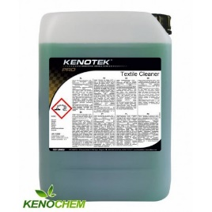 | - | - | - | -
2 | LAKMA/WASKER- Uniwersalny środek czyszcząco pielęgnujący do drewna, terakoty, PCV- z uwzgl. mycia drewna. Szczególnie polecany do zmywania na wilgotno paneli, parkietów i innych powierzchni drewnianych. Nie nawarstwia się, zapewnia efekt hydrofobowości, pH 7-8, stężenie robocze 50-100 ml na 10 l. wody posiada przyjemny cytrynowo-pomarańczowy zapach, zawarte woski nadają powierzchni lekki połysk (w zależności od stężenia). Nie wymaga spłukiwania wodą. Może być stosowany na podłożach pokrytych środkami do zabezpieczania, i nabłyszczania podłóg. Sposób użycia: . Nie podrażnia skóry rąk. Zapach cytrynowy. - poj. 5 l. - lub równoważny | 3 | 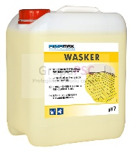 | - | - | - | -
3 | Lakma/ Daily Clean Drewno i Panele - Środek do mycia i pielęgnacji paneli podłogowych, paneli ściennych, parkietów oraz powierzchni z drewna lakierowanego, pH 7,5- 8,5, stężenie robocze 50-100 ml na 10 l. wody. Skutecznie usuwa wszelkie zabrudzenia nie pozostawiając smug. Dzięki zawartości naturalnych wosków pielęgnuje i chroni powierzchnie drewniane oraz panele. Zapewnia efekt hydrofobowości zabezpieczając myte powierzchnie przed przenikaniem wody. Posiada bardzo przyjemny zapach skórki pomarańczy – który na długo pozostaje w pomieszczeniu - o poj. 5 l. - lub równoważny | 1 | 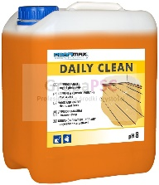 | - | - | - | -
4 | Sauber/ Sauber AR 15 Orange alkoholowy,- środek czyszczący do wszystkich wodoodpornych powierzchni, pomarańczowy zapach, H 7- 8, stężenie 20-50 ml na 10 l. wody, płyn koloru niebieskiego - poj. 10 l. - lub równoważny. | 6 | 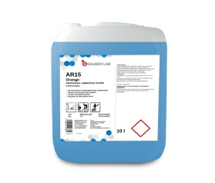 | - | - | - | -
5 | Medisept/ Medi clean MC 110 - preparat do codziennego mycia i konserwacji podlóg. Zalecany do codziennego utrzymania czystości i pielęgnacji wszelkich wodoodpornych podłóg, z wyjątkiem wykładzin dywanowych i podłóg z surowego drewna. Skutecznie usuwa brud. Zapach: pomarańcza, owoce leśne, owoce egzotyczne. Nadaje połysk, pozostawiając cienką warstwę ochronną na mytych powierzchniach. Składniki pielęgnujące zawarte w preparacie chronią podłogę i zapewniają jej konserwację. Preparat oparty na detergentach niskopieniących. Zawiera emulsję woskową posiadającą właściwości antypoślizgowe. Skład: związki powierzchniowo czynne, substancje pielęgnujące, alkilopoliglukozyd, emulsja woskowa, rozpuszczalniki rozpuszczalne w wodzie, związki kompleksujące, konserwant, kompozycja zapachowa. Współczynnik pH: 8. Zalety: długotrwały intensywny zapach, bogaty w tenzydy i związki kompleksujące przez co zmniejsza twardość wody i dobrze rozpuszcza brud, również do mycia ręcznego, pozostawia film ochronny, połysk, właściwości antypoślizgowe i antystatyczne, o doskonałych właściwościach zwilżających, może być używany przy jednoczesnym stosowaniu środków dezynfekcyjnych, niskopieniący, posiada atest PZH, Zastosowanie: mycie maszynowe: od 25 do 100 ml na 10 l zimnej wody. mycie ręczne od 25-200 ml na 10 l. zimnej wody - poj. 5 l. lub równoważny | 2 |  | - | - | - | -
6 | Gloss Protect do wykładzin PCV ochrona nabłyszczanie. Środek do trwałej konserwacji i nabłyszczania podłóg. Służy do ochrony i nabłyszczania PVC i LINOLEUM j do konserwacji powierzchni narażonych na zniszczenia tj: wykładziny PVC i linoleum. Środek nadaje wysoki połysk bez konieczności polerowania, chroni przed brudem i zabezpiecza, podłogi przed zarysowaniem, zabezpiecza przed powstawaniem śladów po obcasach. Jest środkiem na bazie wysokiej jakości dyspersji styrenowo-akrylowe spełania wymagania dotyczące odporności na poślizg, zawarte w normie PN-EN 14041., pH -7,5 - poj. 5 l lub równoważny | 12 | 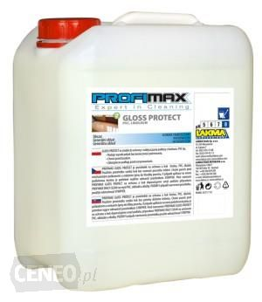 | - | - | - | -
7 | Glos Protect Drewno i panele. Środek na bazie wysokiej jakości dyspersji polimerowej do konserwacji powierzchni narażonych na zniszczenia tj. podłóg drewnianych lakierowanych oraz laminowanych paneli podłogowych. Nadaje wysoki połysk bez konieczności polerowania, wypełnia pory i chroni przed zarysowaniem, zabezpiecza przed przenikaniem wilgoci, ściera się bezpyłowo. Środek tworzy równomierną, gładką powłokę o wysokim połysku. Wysoka twardość powłoki polimerowej powoduje, że środek cechuje się wysoką odpornością na zarysowania. pH - 7 - poj. 5 l. lub równoważny | 2 | 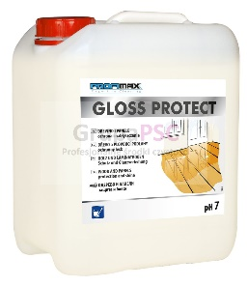 | - | - | - | -
8 | Sauber/ Sauber WP 30 Jump Sport - środek myjąco pielęgnujący do podlóg sportowych, antypoślizgowy zgodnie z normą DIN 18032, do mycia maszyowego, myje i pielęgnuje w jednym cyklu pracy, może być polerowany, dozowanie 50-320 na 10 l. wody, płyn koloru zielonego, pH 9-10 - poj. 10 l. lub równoważny | 1 | 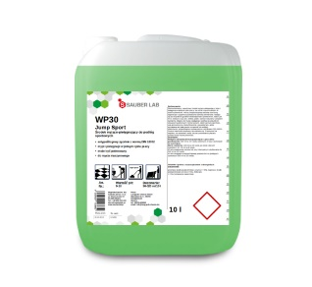 | - | - | - | -
9 | Hendi / Combilclean - Profesjonalny płyn do czyszczenia pieców konwekcyjno-parowych. Produkt jest wysoce alkalicznym środkiem czyszczącym do pieców konwekcyjnych - poj. 10 l lub równoważny | 2 |  | - | - | - | -
10 | Stal-Gast - płyn do maszynowego mycia naczyń w zmywarkach gastronomicznych ze stali nierdzewnej. Przeznaczony do mycia tworzywa sztucznego, porcelany, szkła oraz sztućców - poj. 20 l. lub równoważny | 2 | 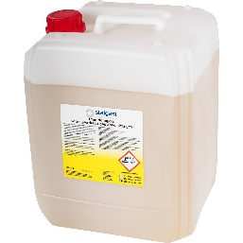 | - | - | - | -
11 | Stal-Gast płyn do nabłyszczania w zmywarkach gastronomicznych, nadaje połysk, zapobiega powstawaniu zacieków i plam na powierzchniach mytych, kwaśny płyn nabłyszczający do płukania naczyń ze stali nierdzewnej, porcelany, sztućców, pojemników z tworzyw sztucznych oraz szkła - poj. 10 l. lub równoważny | 1 | 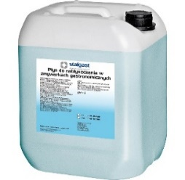 | - | - | - | -
12 | Ecolab Mikro-Ouat Extra , płyn do mycia i dezynfekcji powierzchni do dezynfekcyjnego mycia powierzchni, sprzętu i urządzeń kuchennych, doskonale myje oraz rozpuszcza tłuszcz i uporczywy brud nie niszczy materiałów, chroni skórę, nie wpływa szkodliwie na żywność, środek nie zawiera NTA i EDTA; - poj. 5 l. lub równoważny | 1 |  | - | - | - | -
13 | Profimax SPD 100 mycie i dezynfekcja w jednym, szerokie spektrum skuteczności biobójczej potwierdzone przez URLiSB. Zastosowanie: Profimax SPD 100 zalecany jest do mycia i dezynfekcji wodoodpornych powierzchni i akcesoriów, posiadających również kontakt z żywnością, jak powierzchnie podłogowe i ponadpodłogowe (lady, stoły krajalnice, bemary, komory chłodnicze itp.) w kuchniach, stołówkach, magazynach żywnościowych, sklepach żywnościowych. Profimax SPD 100 szczególnie przydatny jest do utrzymania czystości mikrobiologicznej w obiektach gdzie stosowany jest system HACCP. Produkt posiada zezwolenie na obrót wydane przez Urząd Rejestracji Leków i Substancji Biobójczych nr 3620/08.- pH- 11, poj 5 l. - lub równoważny | 1 | 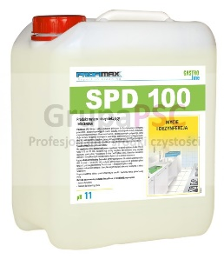 | - | - | - | -
14 | Sirafan Speed - środek do dezynfekcji poj. 750 ml. Płyn dezynfekcyjny do kontaktu z żywnością Sirafan Speed 750 ml skutecznie usuwający bakterie, wirusy i grzyby z powierzchni oraz urządzeń mających kontakt z żywnością (blaty, stoły, chłodnie, krajalnice). Nie wymaga spłukiwania. W poręcznej butelce z atomizerem lub równoważny. | 1 | 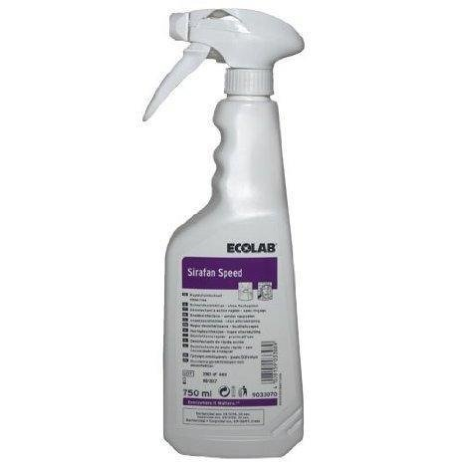 | - | - | - | -
15 | NEOBLANK - środek pielęgnacyjny do powierzchni ze stali nierdzewnej Neoblank. Gotowy do użycia płyn stosowany do usuwania zacieków wodnych, plam, przebarwień i odcisków palców ze stali nierdzewnej. Neoblank skutecznie dba o stal nierdzewną. Nie tylko pozbywa się zabrudzeń, ale nadaje mytym powierzchniom błyszczącą i czystą strukturę, a także pozwala uniknąć powtórnemu osadzaniu się zabrudzeń.Skład zgodnie z rozporządzeniem o detergentach (648/2004/WE); zawiera > 30% węglowodory alifatyczne (bardzo czysty olej mineralny zgodny z wymaganiami przemysłu żywieniowego i farmaceutycznego), <5% niejonowe środki powierzchniowo czynne. Jest ekonomiczny w użyciu, ponieważ występuje w butelce ze spryskiwaczem.- poj. 0,75 l. lub równoważny | 2 |  | - | - | - | -
16 | Stripper/ Lakma - środek czyszczący do usuwania polimerów, pH: 12-14. Skoncentrowany nisko pieniący środek do zmywania starych powłok ochronnych i brudu z wodoodpornych podłóg (np. PVC, kamień sztuczny i naturalny). Jest wysokoalkaliczny, posiada bardzo dobre właściwości emulgujące brud. Nadaje się do stosowania w maszynach jednotarczowych, mycia ręcznego i w automatach. Mocny alkaliczny środek, skutecznie rozpuszcza polimery oraz brud, ułatwia usunięcie starych powłok nabłyszczających posiada doskonałe właściwości emulgujące, poj 5 l. - lub równoważny | 4 | 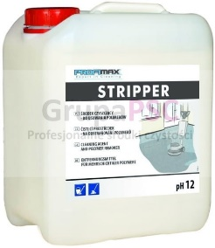 | - | - | - | -
17 | Sauber SR 25 - Codzienne mycie i odkamienianie Samido Fresh - Środek do codziennego mycia wszystkich powierzchni w sanitariatach, mocno skoncentrowany, posiadający przyjemny zapach, bezpieczny dla powierzchni, z łatwością usuwa kamień i tłuszcz, nabłyszcza czyszczone powierzchnie poj. 10l - lub równoważny | 12 | 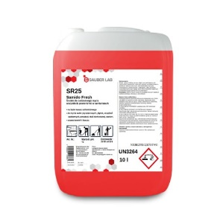 | - | - | - | -
18 | Ecolab Spirigel Complete alkoholowy żel do dezynfekcji rąk z pompką 500ml, Alkoholowy preparat do dezynfekcji rąk w postaci żelu. Zapewnia pełną ochronę bez ryzyka podrażnienia skóry. Zawiera substancje pielęgnujące, dzięki czemu preparat jest delikatny dla skóry przy jednoczesnym zapewnieniu kompletnej ochrony.Cechy produktu: Działanie wirusobójcze wobec wszystkich wirusów osłonionych łącznie z HBV, HCV i HIV, lub równoważny | 2 | 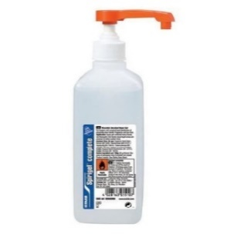 | - | - | - | -
 |  |  |  | ogółem wartość zamówienia |  |  | -
słownie: wartość zamówienia cz. II:

Akceptujemy warunki przedstawione w zapytaniu ofertowym ADM.271.1.2020 z 22.01.2020r.
 | Uwaga: W przypadku zaoferowania produktu o wyższej lub niższej niż wskazana przez Zamawiającego pojemności, gramaturze, Wykonawca zobowiązany jest do wskazania takiej ilości sztuk zamawianego produktu, która po przemnożeniu będzie wynosić ilość jaką żąda Zamawiający [informację o wyższej lub niższej gramaturze należy podać w kolumnie M - Asortyment oferowany (nazwa handlowa lub nazwa producenta i kod produktu; waga opakowania lub wymiary i in. parametry)
 | Uwaga: Jeżeli w kolumnie „Asortyment oferowany (nazwa handlowa lub nazwa producenta i kod produktu; waga opakowania lub wymiary i in. parametry)” Wykonawca nie wpisze nazwy oferowanego artykułu Zamawiający dla oceny przyjmie, że Wykonawca nie oferuje oryginalnego artykułu i Zamawiający przyzna 0 punktów.
 |  |  |  |  |  |  |  | ……..………………………..
 |  |  |  |  |  |  |  | data i podpis:

